Панельные ограждения Optima
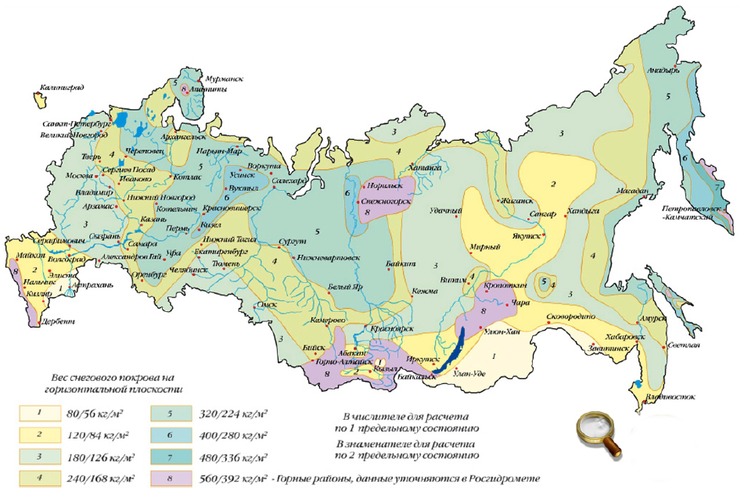
СтройМеталСервис

614530,Пермский район, д. Замараево, ул. Новая,18. 8 / 342 /2713491, 89082713491
Панели LIGHT Оптовые цены действительны с 01.12.2017
Изображение продукции | Наименование |  | Высота * Ширина, м. | Кол-во ребер, шт. | Вес панели, кг | Кол-во в упаковке, шт. | Рекомендованная розничная цена за 1 панель, шт/руб.

 | Панель LIGHT С ПОЛИМЕРНЫМ ПОКРЫТИЕМ ячейка основная 200х55 мм диаметр прутка 3,5 мм |  | 1,53 * 2,5** | 3 | 7.33 | 80 | 1378
 |  |  | 1,73 * 2,5** | 3 | 8.13 | 80 | 1477
 |  |  | 2,03 * 2,5** | 4 | 9.69 | 80 | 1644


Элементы Ограждения Optima
Изображение продукции | Наименование |  | Высота/ Ширина,м | Кол-во отверстий, шт. | Вес, кг/шт. | Кол-во в упаковке, шт. | Розничная цена, шт./руб.
 | Столб оцинкованный с заглушкой | d51 * 1,2 | 1,5* | - | 2.49 | 140 | 366
 |  |  | 2,0* | - | 3.32 |  | 444
 |  |  | 2,5* | - | 4.15 |  | 550
 | Столб оцинкованный с полимерным покрытием с заглушкой**** | d51 * 1,2 | 1,5** | - | 2.49 | 140 | 439
 |  |  | 2,0** | - | 3.32 | 140 | 519
 |  |  | 2,5** | - | 4.15 | 140 | 626
 |  | 60 * 40 * 1,2 | 2,5** | - | 4.45 | 96 | 734
 |  |  | 3,0** | - | 5.34 |  | 880
 |  | 60 * 40 * 1,4 | 2.0 | 3 | 4.16 | 96 | 719
Распродажа остатков
 |  |  | 3,0** | 5 | 6.24 |  | 1,079
 | Укосина | 42 * 21 * 1,0 | 2,0** | оцинкованная | 1.95 | 140 | 412
 |  |  |  | с полимерным покрытием |  |  | 437
 | Крепление скоба (саморез 5,5*32) саморез оцинкованный, неокрашенный |  | - | оцинкованное | 0.07 | 100 | 34
 |  |  |  | с полимерным покрытием
 | Крепление скоба Medium винт М6х30 |  | - | с полимерным покрытием | 0.05 | 100 | 41
 | Крепление хомут 51 мм (комплектация: хомут 51 - 1 шт; крепление для рулонной сетки - 1 шт; болт М6х25 с круглой головкой - 1 шт; шайба А6 - 1 шт; гайка М6 - 1шт) |  | 51 мм | оцинкованное | 0.10 | 100 | 50
 |  |  |  | с полимерным покрытием
Внимание! Продажа панельных ограждений ведется комплектно. Отдельно крепления, столбы или панели не продаются. |  |  | * - поддерживаются на складе в цинке ** - поддерживаются на складе в 6005
Производство не складских панелей LIGHT - только от 500 штук. Покраска панелей LIGHT в цвета кроме RAL6005 - только от 500 шт. |  |  | Стандартные цвета: зеленый RAL 6005, синий RAL 5005, серый RAL 7040, белый RAL 9016, желтый RAL 1021, красный RAL 3020, вишневый RAL 3005, коричневый RAL 8017, черный RAL 9005, бежевый RAL 1014
 |  |  | Остальные цвета по запросу: согласно RAL с наценкой 10%, в количестве не менее 300 погонных метров
Внимание! Использование панелей Light возможно только в 1 - 3м снеговых районах РФ. Использование в районах с более высокой снеговой нагрузкой может привести к деформации панелей - провисание.

Эл-ты панельных ограждений - 1
 |  | Элементы панельных ограждений Grand Line®
Изображение продукции | Наименование |  | Высота/ Ширина,м | примечание, № | Кол-во отверстий, шт. | Вес, кг/шт. | Кол-во в упаковке, шт. | Розничная цена, шт./руб.
 | Столб оцинкованный с отверстиями или резьбовыми втулками в профиле 90*55 и 62*55 и заглушкой | 62*55*1,4 | 1.0 |  | - | 2.71 | 96 | 338
 |  |  | 1.1 |  | 2 | 2.98 |  | 403
 |  |  | 1.3 |  | 2 | 3.52 |  | 476
 |  |  | 1.5 |  | - | 4.06 |  | 465
 |  |  | 1.5 | 1 | 2 | 4.06 |  | 507
 |  |  | 1.7 |  | 2 | 4.61 |  | 575
 |  |  | 1.9 |  | 2 | 5.15 |  | 615
 |  |  | 2.0 |  | - | 5.42 |  | 592
 |  |  | 2.0 | 1 | 3 | 5.42 |  | 647
 |  |  | 2.2 | 1 | 3 | 5.96 |  | 712
 |  |  | 2.4 |  | 3 | 6.50 |  | 773
 |  |  | 2.5 |  | - | 6.78 |  | 704
 |  |  | 2.5 | 1 | 4 | 6.78 |  | 777
 |  |  | 3.0 |  | - | 8.13 |  | 845
 | примечания: №1 - поддерживается на складе в цинке |  | 3.0 | 1 | 4 | 8.13 |  | 930
 |  |  | 4.0 |  | 6 | 10.84 |  | 1,239
 |  | 90*55*1,6 | 3.0 |  | - | 11.64 | 64 | 1,226
 |  |  | 4.0 |  | - | 15.52 |  | 1,634
 |  |  | 4.0 | 2 | 6 | 15.52 |  | 1,798
 |  |  | 5.0 | 2 | 8 | 19.40 |  | 2,247
Распродажа складских остатков
 | Столб оцинкованный с полимерным покрытием с отверстиями или резьбовыми втулками в профиле 62*55, 90*55 и 60*80 и 80*80 и заглушкой | 60*80*2,0 | 4.0 | 2 | 6 | 16.72 | 72 | 2,787
 |  |  | 5.0 | 2 | 8 | 20.90 |  | 3,483
 |  | 62*55*1,4 | 1.0 | 2 | - | 2.71 |  | 450
 |  |  | 1.1 | 2 | 2 | 2.98 |  | 525
 |  |  | 1.3 |  | 2 | 3.52 |  | 621
 |  |  | 1.5 |  | - | 4.06 |  | 655
 |  |  | 1.5 | 2 | 2 | 4.06 | 96 | 697
 |  |  | 1.7 |  | 2 | 4.61 |  | 790
 |  |  | 1.9 |  | 2 | 5.15 |  | 881
 |  |  | 2.0 | 2.3 | - | 5.42 |  | 845
 |  |  | 2.0 | 2.3 | 3 | 5.42 | 96 | 900
 |  |  | 2.2 | 2.3 | 3 | 5.96 | 96 | 992
 |  |  | 2.4 |  | 3 | 6.50 |  | 1,048
 |  |  | 2.5 | 2,4,5 | - | 6.78 |  | 1,020
 |  |  | 2.5 | 2,3,4 | 4 | 6.78 | 96 | 1,091
 |  |  | 3.0 | 2,3,4 | - | 8.13 |  | 1,225
 |  |  | 3.0 | 2.5 | 4 | 8.13 | 96 | 1,309
 |  |  | 4.0 | 2 | 6 | 10.84 | 96 | 1,703
 | примечания: №2 - поддерживается на складе в цвете RAL 6005 №3 - поддерживается на складе в цвете RAL 8017 №4 - поддерживается на складе в цвете RAL 3005 №5 - поддерживается на складе в цвете RAL 7040 | 80*80*2,0 | 4.0 |  | 6 | 19.20 | 54 | 3,042
 |  |  | 5.0 |  | 8 | 24.00 |  | 3,883
 |  | 80*80*3,0 | 4.0 |  | 6 | 28.20 | 54 | 4,547
 |  |  | 5.0 |  | 8 | 35.25 |  | 5,785
 |  | 90*55*1,6 | 3.0 |  | - | 11.64 |  | 1,777
 |  |  | 4.0 |  | - | 15.52 |  | 2,369
 |  |  | 4.0 | 2 | 6 | 15.52 | 64 | 2,533
 |  |  | 5.0 | 2 | 8 | 19.40 | 64 | 3,166
 | Крепление скоба - болт (болт М6*85/25/100 + гайка антивандальная М6) |  | - | оцинкованное / с полимерным покрытием |  | 0.05 | 100 | 54

 | Крепление скоба - винт (винт М6*30) |  | - | оцинкованное / с полимерным покрытием |  | 0.05 | 100 | 54
 | Крепление (2 скобы и болт М6х40) |  | - | оцинкованное / с полимерным покрытием |  | 0.08 | 100 | 94
 | Крепление скоба Bastion 6/8 (болт М6*100/120/130 + гайка антивандальная М6) |  | - | оцинкованное / с полимерным покрытием |  | 0.08 | - | 54
 | Крепление к столбам ворот / калиток |  | - | оцинкованное / с полимерным покрытием |  | 0.11 | 240 | 237
 | Крепление хомут, Крепление хомут угловой, Крепление хомут крайний (укомплектован антивандальными гайками М6) |  | 62*55 | оцинкованное / с полимерным покрытием |  | 0.10 | 100 | 94
 | Крепление хомут, Крепление хомут крайний (укомплектован антивандальными гайками М6) |  | 80*80 | оцинкованное / с полимерным покрытием |  | 0.10 | 100 | 120
 | Крепление хомут 62*55 для наконечника (укомплектован антивандальными гайками М6) |  | 62*55 | оцинкованное / с полимерным покрытием |  | 0.10 | 100 | 94
 | Крепление для рулонной сетки (пластиковая скоба+саморез 4,8х35) |  | - | пластик |  |  | 100 | 24
 | Клипса соединительная |  | - | нерж. |  | 0.008 | 1500 | 41
Внимание! Продажа панельных ограждений ведется комплектно. Отдельно панели, крепления, столбы, винтовые опоры и т.д. не продаются.
№1 - поддерживаются на складе в цинке |  |  |  |  |  | Стандартные цвета: зеленый RAL 6005, синий RAL 5005, серый RAL 7040, белый RAL 9016, желтый RAL 1021, красный RAL 3020, вишневый RAL 3005, коричневый RAL 8017, черный RAL 9005, бежевый RAL 1014
№2 - поддерживаются на складе в полимерном покрытии: цвет зеленый RAL 6005
№3 - поддерживаются на складе в полимерном покрытии: серый RAL 7040
№4 - поддерживаются на складе в полимерном покрытии: коричневый RAL 8017
№5 - поддерживаются на складе в полимерном покрытии: вишневый RAL 3005 |  |  |  |  |  | Заказы в стандартных цветах менее 150 погонных метров не принимаются
Все цены указаны с НДС на складе завода Grand Line (71 км от МКАД по Киевскому шоссе, Ворсино)

Эл-ты панельных ограждений - 2
 | Элементы панельных ограждений Grand Line®
Изображение продукции | Наименование |  |  | Вес, кг/шт. | Кол-во в упаковке, шт. | Розничная цена, шт./руб.
 | Наконечник L на столб 62*55 | 0.55 | оцинкованный / с полимерным покрытием | 1.25 | 16 | 651
 | Наконечник V на столб 62*55 | 0.55 | оцинкованный / с полимерным покрытием | 1.97 | 16 | 811
 | Наконечник универсальный | 0.55 | оцинкованный / с полимерным покрытием | 1.08 | 20 | 380
 | Наконечник L приваренный к столбу 62х55 | 0.55 | оцинкованный / с полимерным покрытием | - | - | 731
 | Наконечник V приваренный к столбу 62х55 | 0.55 | оцинкованный / с полимерным покрытием | - | индивидуально | 891
 | Наконечник прямой 550 мм | 0.55 | оцинкованный / с полимерным покрытием | 1.10 | индивидуально | 601
 | Наконечник прямой 950 мм | 0.95 | оцинкованный / с полимерным покрытием | 1.86 | индивидуально | 1340
 | Наконечник L Medium | 0.5 | оцинкованный / с полимерным покрытием | 1.08 | индивидуально | 311
 | Наконечник V Medium | 0.5 | оцинкованный / с полимерным покрытием | 1.90 | индивидуально | 622
 | Наконечник для уличного освещения NEW | 78,5 х 40,5 | с полимерным покрытием | 4.00 | индивидуально | 2883
 | Фиксатор проволоки в наконечнике (скоба + болт М6*40 + гайка М6) |  | оцинкованный | 0.002 | 200 | 14
 | Болт М6*85/100 + шайба + гайка антивандальная для крепления наконечника универсального к столбу |  | оцинкованное | 0.05 | 100 | 20
 | Планка притворная для навесного замка |  | оцинкованная / с полимерным покрытием | 0.17 | - | 426
 | Заглушка GL 62*55 |  | пвх | - | 200 | 46
 | Комплект из 2-х оснований для столба |  | оцинкованный / с полимерным покрытием | 0.72 | 2 | 519
 | Фланец приваренный оцинкованный с полимерным покрытием Внимание! Возможно только для столбов высотой до 3 метров | треугольный или прямоугольный | к столбу 62*55, 90*55 или 80*80 | 35 | 50 | 599
 |  | квадратный | к столбу 80*80 или 90*55 | 35 | индивидуально | 665
 | Усиление фланца косынками Внимание! Обязательно для столбов высотой более 3 метров |  |  |  | индивидуально | 347
 | Анкер М12*120 для крепления столба с фланцем к бетонному основанию |  | оцинкованный | 0.11 | индивидуально | 32
 | Винтовая опора без фланца 114 (d опоры) х 2,5 (толщ. стали) мм | 1,2 м | оцинкованная | 6.65 | 1 шт. | 1,945
 |  | 1,5 м | оцинкованная | 8.35 |  | 2,495
 | Болт М16*80 для крепления столба к винтовой опоре без фланца |  | оцинкованный | 0.16 |  | 32
 | Винтовая опора на фланце 76 (d опоры) х 210 (d фланца) х 2,5 (толщ. стали) мм | 1,2 м | оцинкованная | 5.50 |  | 2,058
 |  | 1,5 м | оцинкованная | 8.65 |  | 2,139
 |  | 1,8 м | оцинкованная | 11.80 |  | 2,707
 | Болт М12*100 + шайба + гайка для крепления столба к винтовой опоре с фланцем |  | оцинкованные | 0.11 | индивидуально | 32
 | Инструмент для монтажа винтопор NEW |  | оцинкованная | 9.60 | 1 | 5,770
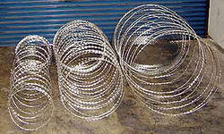 | СББ диаметр 500/3 (4 витка на пог. метр) | в бухте 7-8 погонных метров |  |  | 1 | 1026
 | СББ диаметр 500/5 (6,2 витка на пог. метр) | в бухте 10 погонных метров |  |  |  | 1539
 | СББ диаметр 600/3 (4 витка на пог. метр) |  |  |  |  | 1228
 | СББ диаметр 600/5 (6,2 витка на пог. метр) |  |  |  |  | 1929
 | СББ диаметр 900/5 (4,2 витка на пог. метр) |  |  |  |  | 1924
 | ПББ диаметр 500 (4,4 витка на пог. метр) | в бухте 10 погонных метров |  |  | 1 | 1800
 | ПББ диаметр 600 (4,4 витка на пог. метр) |  |  |  |  | 2075
 | ПББ диаметр 900 (4,4 витка на пог. метр) |  |  |  |  | 2862
 | Струна оцинкованная 2,5 мм для крепления СББ/ПББ | в бухте 400 погонных метров |  |  | 1 | 2442
 | Проволока оцинкованная 1,6 мм для крепления СББ/ПББ к струне | в бухте 400 погонных метров |  |  | 1 | 781
 | Штрих-корректоры используется для реставрации полимерного покрытия | RAL6005,8017,3005,7040,5005,9016,9005,1021,1014,3020 |  | 20 мл | 1 | 255
 | Клипсатор исп-ся для обжима соединит-х клипс при стыковке панелей | 0,55*0,17 |  | 2 | 1 | 26,000
Внимание! Продажа панельных ограждений ведется комплектно. Отдельно панели, крепления, столбы, винтовые опоры и т.д. не продаются.
 |  |  | Стандартные цвета: зеленый RAL 6005, синий RAL 5005, серый RAL 7040, белый RAL 9016, желтый RAL 1021, красный RAL 3020, вишневый RAL 3005, коричневый RAL 8017, черный RAL 9005, бежевый RAL 1014

Расчет стоимости столбов с фланцами: | стоимость столба + стоимость фланца + стоимость усиления фланца
 |  |  | Заказы в стандартных цветах менее 150 погонных метров не принимаются

Карта Ветровых Районов
Применение фланцев для панельного ограждения с шириной пролёта 2,5 м: | Расчет проводился для ограждения шириной 2,5 метра при типе местности B |  | сечение столба
 |  | высота столба | 60х60х2,0 мм | 62х55х1,4 мм | 80х80х2,0 мм | 90х55х1,6 мм
 | Типы местности: "А" - открытые побережья морей, озёр и водохранилищ, пустыни, степи, лесостепи, тундра "B" - городские территории, лесные массивы и другие местности равномерно покрытые препятствиями высотой не более 10 метров "С" - городские районы с застройкой зданиями высотой более 25 метров | 1,0 - 2,4 м | фланец без усиления 1-7 ветровые районы
Список Ветровых Районов
 |  | 2,4 - 3,0 м | фланец без усиления 1-3 ветровые районы фланец усиленный 4 ветровой район | не применяется | фланец без усиления 1-3 ветровые районы фланец усиленный 4-6 ветровые районы | фланец без усиления 1-4 ветровые районы фланец усиленный 5-6 ветровые районы
 | для столбов высотой от 4,0 метров выполняется индивидуальный расчёт | 3,0 - 4,0 м | фланец без усиления не применяется фланец усиленный 1-2 ветровые районы | не применяется | фланец без усиления 1й ветровой район фланец усиленный 2-4 ветровые районы | фланец без усиления 1й ветровой район фланец усиленный 2-4 ветровые районы

Распашные ворота и калитки
 |  | Распашные ворота и калитки Grand Line®
Изображение | Наименование | Заполнение | Высота, м |  | Ширина, м
 |  |  |  |  | 3 | 3.5 | 4 | 4.5 | 5 | 5.5 | 6 | 6.5 | 7 | 7.5 | 8 | 8.5 | 9
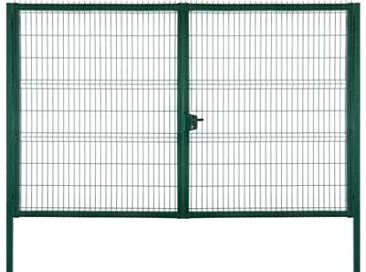 | Распашные ворота Profi / Bastion1 | Панель Profi / Bastion1 | 1.53 |  | 31389 | 37312 | 39740* | 42405 | 47143 | 57567 | 62779 | 67990 | 73084 | 78474 | 83685 | 88897 | 94760
 |  |  | 1.73 |  | 36127 | 41458 | 42405* | 47972 | 53421 | 65266 | 71070 | 77111 | 82975 | 88956 | 94820 | 100742 | 106665
 |  |  | 2.03 |  | 40273* | 43531 | 44419** | 56501 | 62779* | 76697 | 83685* | 90614 | 97603 | 104591 | 111580 | 118510 | 125557
 |  |  | 2.43 |  | 48980 | 52118 | 53895* | 68168 | 75275 | 92036 | 100446 | 108856 | 117147 | 125439 | 133849 | 142140 | 150550

Изображение | Наименование | Заполнение | Высота, м |  | Ширина, м |  |  |  | Комплектация ворот и калиток Profi, Премиум, Премиум плюс |  | Комплект ворот включает в себя: 2 створки ворот, 2 опорных столба, регулируемые петли, угол открывания 180 град, замок Locinox, ответная планка, 2 ригеля Locinox для фиксации створок в землю Комплект калитки включает в себя: створка, 2 столба, регулируемые петли, угол открывания 180 град, ответная планка, замок Locinox
 |  |  |  |  | 1 | 1.25
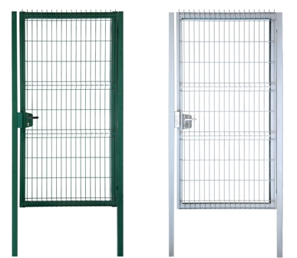 | Калитка Profi / Bastion1 | Панель Profi / Bastion1 | 1.03 |  | 13757* | 16517
 |  |  | 1.53 |  | 15372* | 18470
 |  |  | 1.73 |  | 17600* | 21082
 |  |  | 2.03 |  | 20522** | 24626
 |  |  | 2.43 |  | 23445* | 28109 |  |  |  | Наименование |  | Основной Комплект |  |  |  |  | Цена, руб
 |  |  |  |  |  |  |  |  |  | Комплект для автоматизации распашных ворот 3,0 - 5,0м |  | Привод электромеханический NICE WG 4024 - 2 шт, Блок управления МС424 - 1шт Приемник SMXI - 1шт, Пульт FLOR2RE - 2шт, Кронштейны крепления к столбам и створкам |  |  |  |  | 39424
Изображение | Наименование |  | Высота/Ширина, м |  | Покрытие |  | Вес,кг | Цена, руб
 | Калитка Премиум |  | 1,65*1,0 |  | полимер RAL6005, RAL3005, RAL8017 |  | 33.0 | 17689
 |  |  | 2,00*1,0 |  |  |  | 38.0 | 19805 |  | Комплект для автоматизации распашных ворот 5,0 - 9,0м |  | Привод электромеханический TOONA TO5016/Р - 2шт, Блок управления А60/А - 1шт, Приемник встраиваемый 4к SMXIS - 1шт, Пульт ДУ 2к Smilo SM2 - 2шт |  |  |  |  | 52280
 | Калитка Премиум Плюс |  | 2,00*1,0 |  |  |  | 38.5 | 20368
 |  |  | 2,40*1,0 |  |  |  | 66.0 | 24814
 | Ворота Премиум |  | 1,65*3,6 |  |  |  | 70.0 | 35199 |  | Дополнительные комплектующие |  | Лампа сигнальная 12В ML |  |  |  |  | 5995
 |  |  | 2,00*3,6 |  |  |  | 81.0 | 41507 |  |  |  | Пульт Flo2R-S |  |  |  |  | 1210
 | Ворота Премиум Плюс |  | 2,00*3,6 |  |  |  | 85.0 | 44408 |  |  |  | Фотоэлемент BF |  |  |  |  | 6610
 |  |  | 2,40*3,6 |  |  |  | 128.0 | 55414 |  |  |  | Замковый выключатель (SELE) |  |  |  |  | 3775

Изображение | Наименование | Заполнение |  | Высота, м | Ширина, м |  |  |  |  | Наименование |  |  | Комплект |  | Цвет/покрытие |  | Цена, руб
 |  |  |  |  | 1 |  |  |  |  |  | Проушины для навесного замка |  | Проушины – 2 шт Саморезы 5,5 х 19 – 8 шт |  | зеленый RAL 6005 черный RAL 9005 |  | 300
 |  |  |  |  | NoLock (без замка) |  | Lock (с замком)
 | Калитка Medium | Карта Medium (без ребер жесткости) |  | 1.03 | 9433 |  | 10280* |  |  |  | Засов для калиток и ворот Profi NEW |  | Засов в сборе: основной кронштейн, ответная скоба, ось – ригель 20 мм, ручка Саморезы 5,5 х 19 для крепления кронштейна и скобы–8 шт |  |  |  | 955***
 |  |  |  | 1.53 | 10716 |  | 11805****
 |  |  |  | 1.73 | 11481 |  | 12942****
 |  |  |  | 2.03 | 11954 |  | 13988****
Изображение | Наименование | Заполнение |  | Высота, м | Ширина, м
 |  |  |  |  | 3.5 |  |  |  |  | Комплект ворот и калитки Medium NoLock (без замка) |  | Ворота: 2 створки, 2 опорных столба, петли Locinox GAM12, угол открывания 130 град, ригель, ответная планка Калитка: 1 створка, 2 опорных столба, петли Locinox GAM12, ответная планка, угол открывания 130 град
 |  |  |  |  | NoLock (без замка) |  | Lock (с замком)
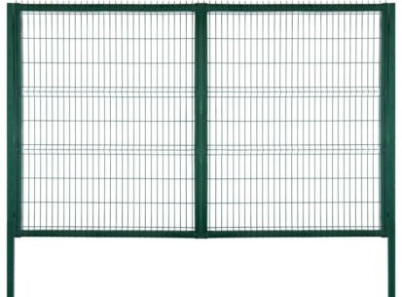
 | Ворота Medium | Карта Medium (без ребер жесткости) |  | 1.03 | 22448 |  | 23026*
 |  |  |  | 1.53 | 23883 |  | 24483**** |  |  | Комплект ворот и калитки Medium Lock (с замком) |  | Ворота: 2 створки, 2 опорных столба, петли Locinox GAM12, угол открывания 130 град, замок Locinox LTKZ, ригель, ответная планка Калитка: 1 створка, 2 опорных столба, петли Locinox GAM12, угол открывания 130 град, замок Locinox LTKZ, ответная планка
 |  |  |  | 1.73 | 27450 |  | 28451****
 |  |  |  | 2.03 | 28272 |  | 29274****

Изображение |  | Наименование |  | Высота, м | Ширина, м
 |  |  |  |  | 1 |  | 3.45 |  |  | Комплект ворот и калитки Эконом |  | Ворота: 2 створки, 2 опорных столба, петли Locinox GAM12, угол открывания 130 град, притворная планка, ригель Калитка: 1 створка, 2 опорных столба, петли Locinox GAM12, притворная планка, угол открывания 130 град В комплект поставки ворот и калиток Эконом заполнение не входит. Заполенение приобретается отдельно.
 |  | Калитка Эконом (без заполнения) |  | 1.6 | 9610 |  | -
 |  |  |  | 2 | 9994 |  | -
 |  | Ворота Эконом (без заполнения) |  | 1.6 | - |  | 17867
 |  |  |  | 2 | - |  | 18532

Изображение |  | Наименование |  | Высота, м | Ширина, м
 |  |  |  |  | 1 |  | 5 |  |  | Комплект ворот и калитки Временного ограждения |  | Ворота: 2 створки, 4 петли Locinox GBM12-150, 2 опорных ролика, 1 фиксатор створки Калитка: 1 створка, 2 петли Locinox GBM12-150, 1 фиксатор створки
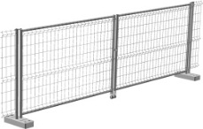 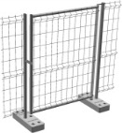 |  | Калитка Временного ограждения |  | 1.95 | 9779 |  | -

 |  | Ворота Временного ограждения |  | 1.95 | - |  | 19635

* - поддерживаются на складе в полимерном покрытии: цвет зеленый RAL 6005 |  |  |  |  |  |  |  | Цены указаны на стандартные цвета. Возможно исполнение в других цветах стоимость по согласованию.
** - поддерживаются на складе в полимерном покрытии: цвет зеленый RAL 6005, серый RAL 7040
*** - поддерживается на складе в полимерном покрытии: цвет зеленый RAL 6005 , чёрный RAL 9005 |  |  |  |  |  |  |  | Возможно производство калиток и ворот Protect (цена = стоимость калиток и ворот Profi + наценка 15%)
**** - поддерживаются на складе в полимерном покрытии: цвет зеленый RAL 6005, коричневый RAL 8017 |  |  |  |  |  |  |  | 1 Возможно производство калиток и ворот Bastion (цена = стоимость калиток и ворот Profi + наценка 10%)
Cтандартные цвета по RAL: 1014, 1021, 3005, 3020, 5005, 6005, 7040, 8017, 9005, 9016. |  |  |  |  |  |  |  | Доступные на складе размеры и цвета ворот и калиток Bastion и Protect уточняйте у менеджера

Откатные ворота
Откатные ворота Grand Line®
 | Откатные ворота Grand Line® и Шлагбаумы
Изображение продукции | Наименование Откатных ворот | Заполнение | Высота, м | Ширина, м
 |  |  |  | 3 | 3.5 | 4 | 4.5 | 5 | 5.5 | 6 | 6.5 | 7 | 7.5 | 8 | 8.5 | 9
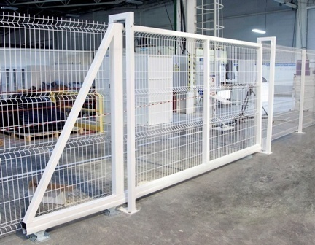 | Profi** | Панель Profi | 2.03 | 60246 | 70287 | 80328 | 90368 | 118128 | 129941 | 141754 | 153566 | 165379 | 177192 | 189005 | 200818 | 212630
 |  |  | 2.23 | 66270 | 77316 | 88360 | 99405 | 129941 | 142936 | 155930 | 168924 | 181917 | 194911 | 207906 | 220900 | 233894
 |  |  | 2.43 | 72897 | 85047 | 97197 | 109345 | 142936 | 157229 | 171523 | 185816 | 200109 | 214403 | 228696 | 242990 | 257284
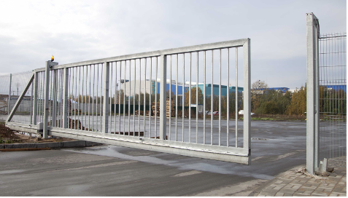 | Protect** | Профильная труба 40*20 | 2.03 | 65667 | 76613 | 87556 | 98502 | 128760 | 141636 | 154462 | 167388 | 180264 | 193140 | 206016 | 218892 | 231768
 |  |  | 2.23 | 72235 | 84273 | 96313 | 108352 | 141636 | 155799 | 169963 | 184127 | 198291 | 212453 | 226617 | 240781 | 254945
 |  |  | 2.43 | 79458 | 92702 | 105944 | 119187 | 155799 | 171380 | 186959 | 202539 | 218119 | 233700 | 249279 | 264859 | 280439
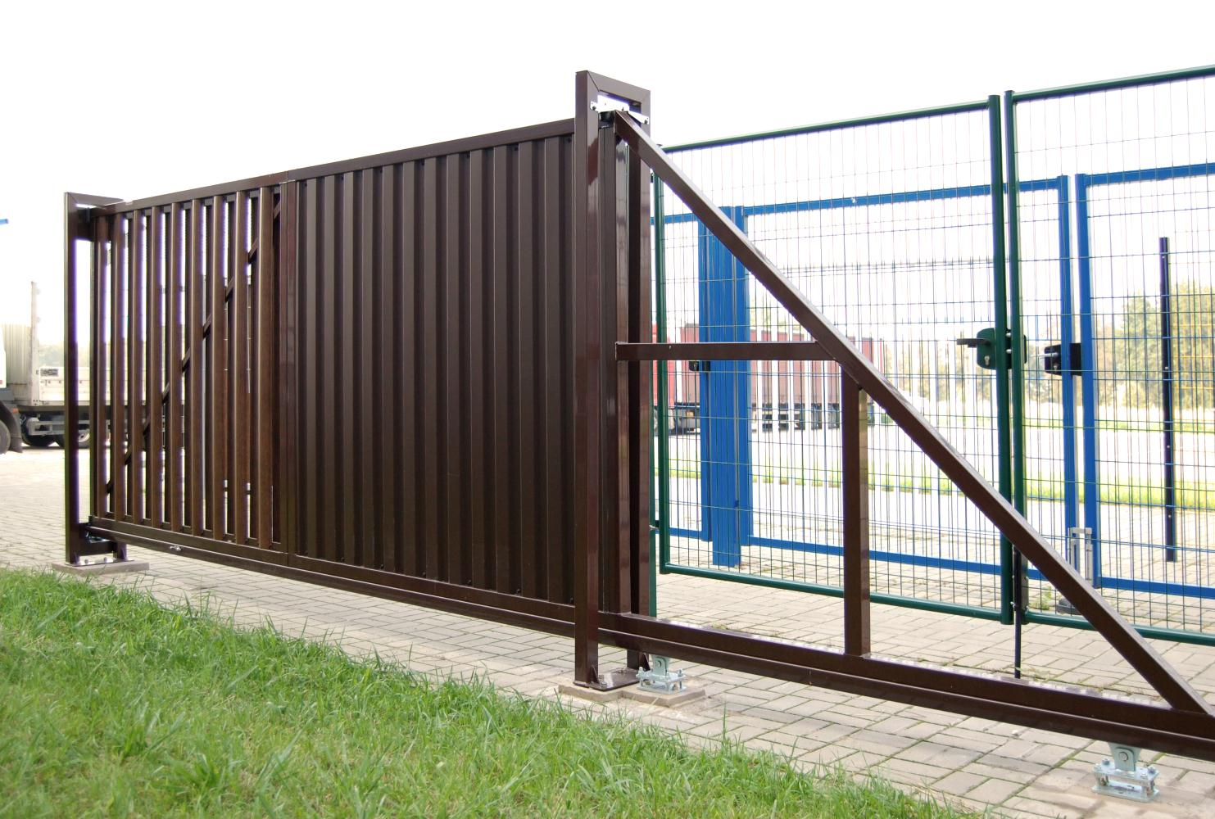 | Эконом NEW (без заполнения) | Отсутствует | 2.03 | - | - | 57840 | 65072 | 85052 | 93560 | 102072 | 110568 | 119076 | 127576 | 136084 | 144592 | 153096
При заказе откатных ворот Profi и Bastion необходимо указать сторону отката ворот: вправо или влево
Изображение продукции | Наименование Откатных ворот | Заполнение | Высота, м | Ширина, м |  |  | Комплект откатных ворот
 |  |  |  | 3.5 | 4.5 |  | 1. Рама ворот составная с заполнением (кроме ворот Эконом) для удобства транспортировки 2. 2 опорных столба П-образных 60*60 или 80*80 в зависимости от веса ворот 3. Роликовую систему (Alutech для откатных ворот), в которую входят опоры роликовые 2шт, шина направляющая, ролик опорный, улавливатель нижний, улавливатель верхний, шина с поддерживающими роликами, подставка для роликовых опор 2шт, заглушка балки торцевая, анкерные болты В комплект поставки ворот Эконом заполнение не входит. Заполнение приобретается отдельно.
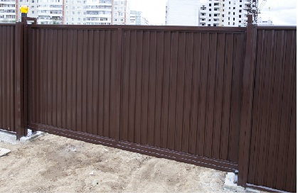 | Премиум* | Панель Премиум | 2 | 65118 | 83723
 | Премиум Плюс* |  | 2 | 74421 | 95684
 |  |  | 2.4 | 89305 | 115021

Комплект для автоматизации откатных ворот |  |  |  |  |  |  |  |  |  |  | Длина ворот до 6 м Цена, руб. |  |  | Длина ворот более 6,5 м Цена, руб.
1. Привод Nice (Италия) Road400KIT (для ворот до 6 м) или Road500KIT (для ворот более 6,5 м) 2. Встроенный блок управления 3. Встроенный радиоприемник |  |  | 4. 2 пульта Flo2R-S 5. Зубчатую рейку оцинкованную Alutech с креплением (Рейка оцинкованная зубчатая ROA8, болт с полукруглой головкой, профиль С, пластина закладная для профиля С, скоба для профиля С) |  |  |  |  |  |  |  | 31,432 |  |  | 38,056
Рейка с креплением для откатных ворот
1. Рейка оцинкованная зубчатая ROA8 2. Профиль С |  | 3. Болт с полукруглой головкой 4. Пластина закладная для профиля С |  |  | 5. Скоба для профиля С |  |  |  |  |  | 14,904 |  |  | 18,216

Откатные ворота Profi возможно заказать в исполнении с механическим замком. Данную опцию необходимо указать при размещении заказа на производство, к стоимости ворот добавится стоимость замка |  |  |  |  |  |  |  |  | Цена, руб. |  | Дополнительно возможно приобрести |  |  |  |  | Цена, руб.
Комплект: Замок для панельных откатных ворот |  | LSKZ60 U2 |  | Цвет |  |  | черный RAL 9005 |  | 9,905 |  | Лампа сигнальная 12В MLB (для Road400KIT) или 12В ML (для Road500KIT) |  |  |  |  | 5,995
 |  |  |  | Ручка |  |  | 3006S
 |  |  |  | Цилиндр |  |  | 3012VSZ |  |  |  | Пульт Flo2R-S |  |  |  |  | 1,210
 |  |  |  | Ключи |  |  | 3 штуки |  |  |  | Фотоэлемент BF |  |  |  |  | 6,610
 |  |  |  | Ответная планка SSKZ QF |  |  | 1 штука |  |  |  | Замковый выключатель (SELE) |  |  |  |  | 3,775
 |  |  |  | Ответная планка O-SET |  |  | 1 штука

Дополнительные элементы для монтажа откатных ворот на Кирпичные столбы |  |  |  |  |  |  |  |  | Цена, руб.
Кронштейн крепления нижнего и верхнего ловителей | 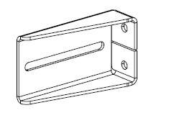 | Кронштейн FLGU.400.0904 |  | 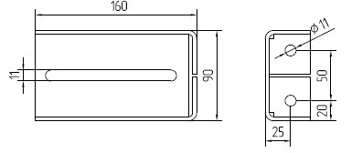 |  |  | 2 шт на один проём |  | 1,400
Кронштейн крепления поддерживающих роликов | 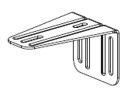 | Кронштейн SGN.02.718 |  | 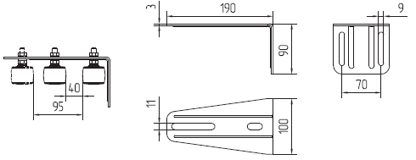 |  |  | 1 шт на один проём |  | 495

Цены указаны на стандартные цвета. Возможно исполнение в других цветах стоимость по согласованию. |  |  |  |  |  |  | Возможно производство откатных ворот с заполнением панелью Bastion, в данном случае к стоимости откатных ворот Profi применяется наценка 10%
* - стандартные цвета по RAL: 3005, 6005, 8017
** - стандартные цвета по RAL: 1014, 1021, 3005, 3020, 5005, 6005, 7040, 8017, 9005, 9016

Модульные ограждения GL
 |  |  | Модульные ограждения Grand Line®
Изображение продукции | Наименование | Высота ограждения, м | Комплект на 2,5 метра прямого не замкнутого участка ограждения под бетонирование без учета финишных столбов и калиток с воротами Модульных ограждений Grand Line® |  |  |  |  | Цена за 1 п.м. комплекта, руб. Внимание! Расчет теоретический. Продажа ведется по ЭЛЕМЕНТАМ и расчет по конкретному участку будет отличаться!
 |  |  |  |  |  |  |  | Реком розничная цена, руб/п.м.
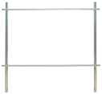 | Ограждение Grand Line® Эконом | 2 | Труба 40*20*2500 мм - 2 шт. Cтолб 62*55*2500 (3000) мм - 1 шт. Х-кронштейн - 2 шт. |  |  |  |  | Цинк |  | Полимер
 |  |  |  |  |  |  |  | Cтолб 62*55
 |  |  |  |  |  |  |  | 2,500 | 3,000 | 2,500 | 3,000
 |  |  |  |  |  |  |  | 643 | 700 | 934 | 1,016
 |  |  |  |  |  |  |  | Cтолб 62*55
 |  |  |  |  |  |  |  | 2,500 |  | 3,000
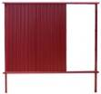 | Ограждение Grand Line® Стандарт | 1.65 | Панель 860*1600 (1970) мм - 3 шт. Cтолб 62*55*2500 мм - 1 шт. Направляющая 60*20*2500 2 шт. Т- кронштейн - 2 шт. |  |  |  |  | 1,921 |  | 2,003
 |  | 2 |  |  |  |  |  | 2,142 |  | 2,224
 |  |  |  |  |  |  |  | Cтойка 84*48
 |  |  |  |  |  |  |  | 2,500 |  | 3,000
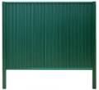 | Ограждение Grand Line® Премиум | 1.65 | Панель 860*1600 (1970)мм - 3 шт. Направляющая 60*20*2500 мм - 2 шт. Стойка 84*48*2500 (3000) мм - 2 шт. Крышка универсальная - 1 шт. |  |  |  |  | 1,887 |  | 1,975
 |  | 2 |  |  |  |  |  | 2,108 |  | 2,196
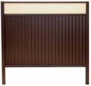 | Ограждение Grand Line® Премиум Плюс | 2 | Панель 860*1600 (1970) мм - 3 шт. Направляющая 60*20*2500 мм - 3 шт. Декоративное полотно 360*2500 мм -1 шт. Стойка 84*48*2500 (3000) мм - 2 шт. Столб 62*55*3000 мм - 1 шт (для ограждения 2,4 м) Крышка универсальная - 1 шт / Крышка - 2 шт. |  |  |  |  | 2,538 |  | 2,631
 |  | 2.4 |  |  |  |  |  | 3,266 |  | 3,360
Элементы модульных ограждений Grand Line®
Изображение продукции | Наименование |  | Габаритные размеры, мм | Кол-во в упак , шт. | Вес, кг/шт. | Покрытие | Толщина, мм | Реком розничная цена, руб/шт
 | Панель Премиум |  | 860*1600 | 100 | 5.90 | полиэстер двс | 0.5 | 797
 |  |  | 860*1970 |  | 7.30 |  |  | 981
 | Труба |  | 40*20*2500 | 180 | 2.45 | цинк Zn | 1.0 | 314
 |  |  | 40*20*3000 |  | 2.94 |  |  | 377
 |  |  | 40*20*2500 | 180 | 2.45 | полимер |  | 470
 |  |  | 40*20*3000 |  | 2.94 |  |  | 548
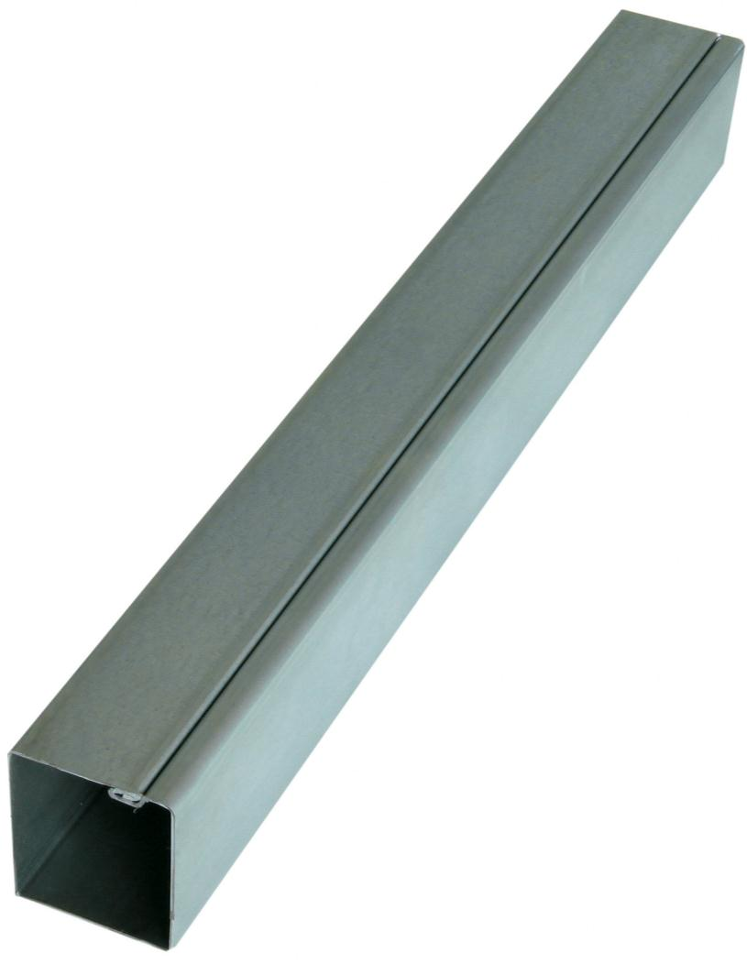
 | Cтолб + заглушка |  | 62*55*2000 | 96 | 5.42 | цинк Zn |  | 592
 |  |  |  |  |  | полимер |  | 845
 |  |  | 62*55*2500 |  | 6.78 | цинк Zn |  | 704
 |  |  |  |  |  | полимер |  | 1,020
 |  |  | 62*55*3000 |  | 8.13 | цинк Zn |  | 845
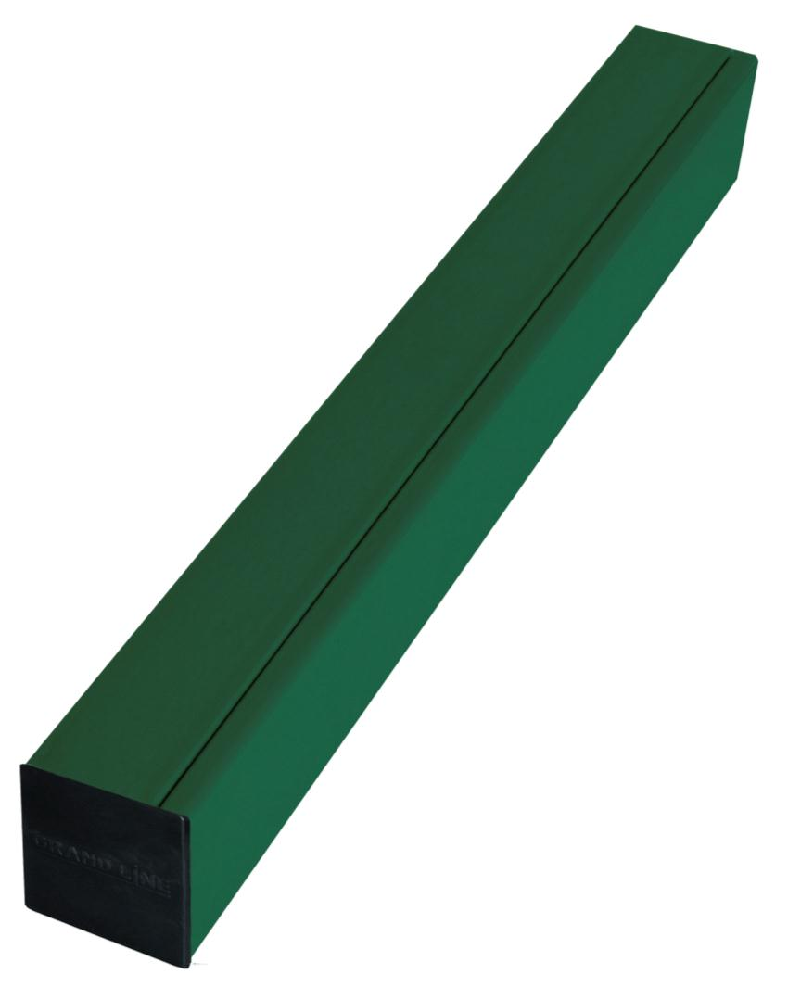
 |  |  |  |  |  | полимер |  | 1,225
 |  |  | 90*55*3000 |  | 11.64 | цинк Zn |  | 1,226
 |  |  |  |  |  | полимер |  | 1,777
 |  |  | 90*55*4000 |  | 15.52 | цинк Zn |  | 1,634
 |  |  |  |  |  | полимер |  | 2,369
 | Направляющая |  | 60*20*2500 | 162 | 3.30 | полиэстер двс | 1.0 | 545
 | Декоративное полотно |  | 360*2500 | 100 | 3.60 | полимер | 0.5 | 1059
 | Стойка |  | 84*48*2500 | 154 | 3.30 | полиэстер двс | 1.0 | 545
 |  |  | 84*48*3000 |  | 3.96 |  |  | 655
 | Х-кронштейн |  | 248*109*40 | 42 | 0.25 | цинк Zn | 1.4 | 50
 |  |  |  |  |  | полимер |  | 99
 | Т-кронштейн |  | 155*90*80 | 30 | 0.30 | полимер | 1.4 | 99
 | Крышка универсальная |  | 100*87*20 | 80 | 0.02 | полимер | 0.5 | 39
 | Заглушка GL 62*55 |  | 62*55*30 | 200 | - | ПВХ | - | 46
 | L-кронштейн |  | 60*20*110 | 100 | 0.14 | цинк Zn | 1.4 | 50
 | Крышка |  | 87*50 | 160 | 0.01 | полимер | 0.5 | 28
 | Корректор для ремонта царапин цвета по RAL |  | 12 мл. | - |  |  |  | 300
 | Заклепка цветная 3,2*8 цвет по RAL |  | RAL 3005, 6005, 8017 | 1000 |  | полимер | - | 1.60
 | Саморез с прессшайбой 4,2*16 цвет по RAL |  |  | 1000 |  | полимер | - | 1.70
 | Саморез металл-металл 5,5*19 бур.№3 цвет по RAL |  |  | 250 |  | полимер | - | 4.0
 | Саморез металл-дерево 4,8*35 цвет по RAL |  |  |  |  |  |  | 4.0

Цвета модульных ограждений GL на складе: вишневый RAL 3005, зеленый RAL 6005, серый RAL 7024, коричневый RAL 8017, коричневый RR 32
Декоративное полотно на складе: RAL 1013, RAL 1014
Декоративное полотно изготавливается под заказа в 3-х цветах: RAL 3005, RAL 6005, RAL 8017
Цвета элементов подсистемы Эконом на складе: вишневый RAL 3005, зеленый RAL 6005, коричневый RAL 8017
Элементы подсистемы Эконом в других цветах изготавливаются объемом от 150 м.п.
Калитки и Ворота Эконом поддерживаются на складе в полимерном покрытии: серое стекло RAL 7040, коричневый RAL 8017

Времен.огражд.+Рулон+Штакетник
 |  |  |  | Временные ограждения, Рулонная сетка и Металлический Штакетник Grand Line®

Изображение продукции | Наименование |  |  |  | Высота/ Ширина, м | Кол-во ребер, шт. | Вес панели, кг | Розничная цена за 1 панель, шт/руб. |  | Цена за 1 п.м. комплекта прямого не замкнутого участка (столб 62*55 под бетон+панель+крепеж L-кронштейн), руб. Внимание! Расчет теоретический. Продажа ведется по ЭЛЕМЕНТАМ и расчет по конкретному участку будет отличаться!
 |  |  |  |  |  |  |  |  |  | Розничная цена, п.м./руб.
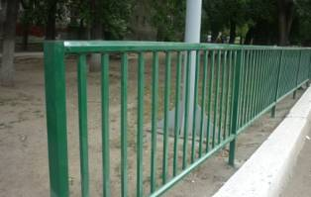 | Панель PROTECT С ПОЛИМЕРНЫМ ПОКРЫТИЕМ заполнение труба 40*20 |  |  |  | 1,0/2,5 | - | 20.20 | 4,227 |  | 1,993
 |  |  |  |  | 1,5/2,5 | - | 27.63 | 5,011 |  | 2,382
 |  |  |  |  | 2,0/2,5 | - | 35.06 | 5,379 |  | 2,600

Изображение продукции | Наименование |  | Комплектация |  |  |  | Заполнение | Высота/ Ширина, м | Стандарт. цвета | Розничная цена, п.м./руб.
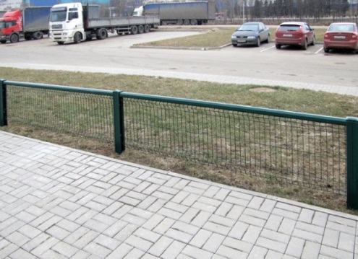 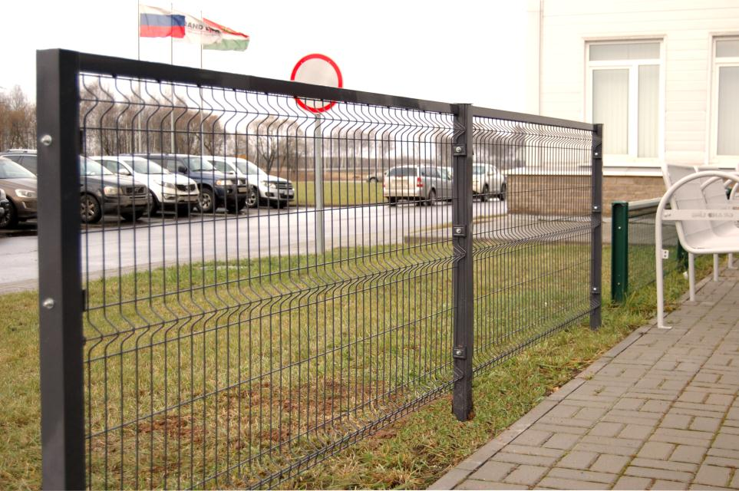 | Газонные и тротуарные ограждения | Grass | Элемент модульных ограждений Grand Line®: Стойка 84х48 -1шт Направляющая 60х20 - 1шт Крышка универсальная - 1шт Панель PROFI или MEDIUM - 1шт Крепление две скобы+болт М6х40 - 2шт на 1 пару стоек Заклепки, окрашенные в цвет ограждения |  |  |  | Панель MEDIUM | 1,03*2,5 | RAL: 3005 6005* 8017 | 1,034
 |  |  |  |  |  |  | Панель PROFI |  |  | 1,254
 |  | Barrier | Панель PROFI или MEDIUM приваренные к трубе 40х20 Столб 62х55*1,1 - 1шт Крепление две скобы + болт М6х100 с антивандальными гайками - 2 шт на столб |  |  |  | Панель MEDIUM | 0,63*2,5 | RAL: 3005 6005 8017 | 913
 |  |  |  |  |  |  | Панель PROFI |  |  | 1,109

Изображение продукции | Наименование |  |  | Страна-производитель | Диаметр проволоки, мм | Высота/ Длина рулона, м | Ячейка, мм | Вес, кг/шт. |  | Розничная цена, шт./руб.
 | Сетка сварная рулонная Moreda Rivere Trafilliers Jarditor цвет зеленый* |  | Super | Испания | 3.00 | 2,0/25 | 50*50 | 73 |  | 15,600
 |  |  | Mesh-Brico |  | 2.10 | 1,0/25 | 100*50 |  |  | 3,800
 |  |  |  |  | 2.10 | 1,5/25 | 100*50 |  |  | 5,290
 |  |  |  |  | 2.10 | 1,8/25 | 100*50 | 28 |  | 6,260
 |  |  |  |  | 2.10 | 2,0/25 | 100*50 | 31.2 |  | 6,900
 | Крепление для рулонной сетки (пластиковая скоба+саморез 4,8х35) |  |  | - | - |  |  | - |  | 22

Изображение продукции | Наименование |  |  |  | Высота/ Ширина, м |  | Вес, кг/шт. | Кол-во в упаковке, шт. |  | Розничная цена, шт./руб.
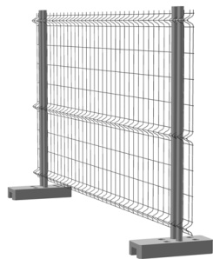 | Секция временного ограждения (комплект) NEW | Панель временного ограждения 1,74х3,1 Zn - 1 шт |  |  | 1,74х3,1 |  | 7 | 70 |  | 2,391 |  | 1,457
 |  | Столб временного ограждения 51х1,2х1950 Zn - 2 шт |  |  | 51х1,2х1950 |  | 3.2 | 140 |  |  |  | 467
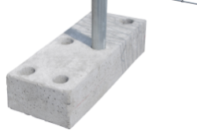 | Бетонное основание* |  |  |  | 0,6*0,2*0,125 |  | 23.00 | 40 |  | 665
 | Бетонное основание усиленное* |  |  |  |  |  | 40.00 | 36 |  | 765
 | Крепление временного ограждения |  |  |  | 51мм |  | - | - |  | 70

Изображение продукции |  |  |  |  | Покрытие |  | Длина, м min / max | Цвет, RAL | Кол-во в упаковке, шт. | Розничная цена, руб/п.м.
 |  |  |  |  |  |  |  |  |  | Штакетник круглый и прямоугольный |  | Штакетник М/П-образный | Планка П-образная заборная 20 (2м)
 |  |  |  |  |  |  |  |  |  | прямой край | фигурный край | прямой край
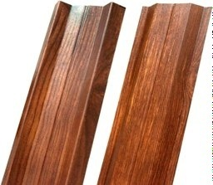
 |  |  |  |  | РЕ 0,5 GL |  | 1,5; 2,0 | 8017, 6005, 3005 | 10 | - | - | 78 | 172
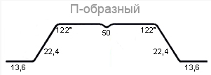
 |  |  |  |  | PE dp® 0,5 |  | 1,8; 2,0 | 8017, 6005, 3005 |  | - | - | 80 | 276
 |  |  |  |  | Print 0,5 |  | 1.8 | Antique Dub, Golden Dub |  | - | - | 108 | -
 |  |  |  |  | PE 0,4 |  | 0,5 / 2,5 | 8017, 6005, 3005 |  | 69 | 72 | - | -
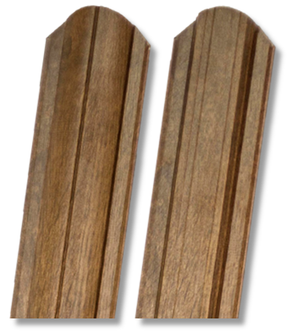
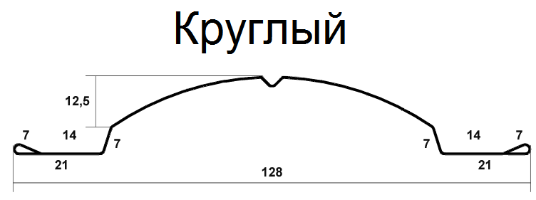 |  |  |  |  | PE 0,45 NEW |  | 0,5 / 3,5 | RR32, RAL 8017, 7024, 6005, 5005, 3005 |  | 84 | 87 | - | -
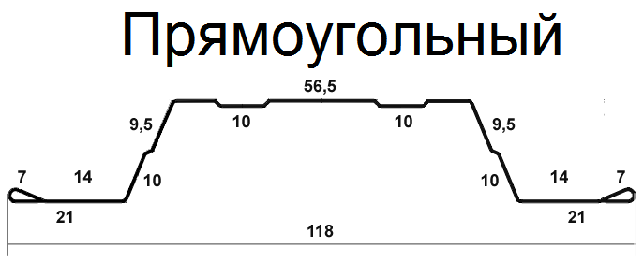
 |  |  |  |  | PE dp 0,45 |  | 0,5 / 3,5 | 8017, 6005, 3005 |  | 86 | 89 | - | -
 |  |  |  |  | Print dp 0,45 |  | 0,5 / 3,5 | Antique Dub, Golden Dub |  | 185 | 188 | - | -
 |  |  |  |  | Velur®20 NEW |  | 0,5 / 3,5 | RAL 8017 RR32 |  | 114 | 117 | - | -
Саморез металл-металл 5,5х19М бур.№3 |  |  |  |  |  |  |  | RAL8004 | 250 | 4
Внимание! Продажа временных ограждений ведется комплектно. Отдельно крепления, столбы, панели или основания не продаются.

Металлический штакетник Круглый и Прямоугольный изготавливается в любом количестве в указанных в таблице покрытиях и цветах
Возможно изготовление Круглого и Прямоугольного штакетниках в других цветах и покрытиях при заказе от 3000 м.п.
Все цены на металлический штакетник указаны за 1 погонный метр

Складской ассортимент М и П-образного штакетника РЕ 0,5 GL - 1,5; 2,0 м, PE dp® 0,5 -1,8; 2,0 м в цветах RAL 3005, 6005, 8017
Складской ассортимент М и П-образного штакетника Print 0,5 - 1,8 м в цветах Antique Dub, Golden Dub
Складской ассортимент Круглого и Прямоугольного штакетника Print dp 0,45 - 1,5; 1,8; 2,0 м в цветах Antique Dub, Golden Dub, PE dp 0,45 - 1,5; 1,8; 2,0 м в цветах RAL 3005, 6005, 8017

* - поддерживаются на складе
** - условия акции уточняйте у менеджера

Заказы на ограждение PROTECT принимаются от 50 шт
Стандартные цвета PROTECT: зеленый RAL 6005, синий RAL 5005, серый RAL 7040, белый RAL 9016,
желтый RAL 1021, красный RAL 3020, вишневый RAL 3005, коричневый RAL 8017, черный RAL 9005, бежевый RAL 1014 .
Заказы в стандартных цветах менее 150 погонных метров не принимаются.
Остальные цвета по запросу согласно RAL с наценкой 10 %, в количестве не менее 300 погонных метров.

Шлагбаумы
 |  |  | Шлагбаумы
Изображение продукции | Наименование Шлагбаума | Назначение | Состав комплекта |  | Основные характеристики |  | Способ управления | Цена, руб
Полупрофессиональная серия с гарантированным ресурсом 500 000 циклов.
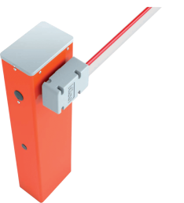 | комплект шлагбаума WIDES4KIT/RU01* | Для проездов шириной до 4 метров | тумба шлагбаума WIDES - 1 шт стрела XBA19 - 1 шт защитный демпфер XBA13 - 1 упак светоотражающие наклейки NK1 - 1 компл |  | интенсивность - 100 циклов в час время открытия - 4 сек |  | 1.Кнопочным постом (в комплект не входит, доступно у поставщика оборудования) 2. Радиоуправлением (в комплект не входит, доступно на складе Grand Line - см. ниже) | 55,000
 | комплект шлагбаума WIDEM4KIT/RU01* | Для проездов шириной до 4 метров | тумба шлагбаума WIDEM - 1 шт стрела XBA19 - 1 шт защитный демпфер XBA13 - 1 упак светоотражающие наклейки NK1 - 1 компл |  | интенсивность - 300 циклов в час время открытия - 3,5 сек |  |  | 60,000
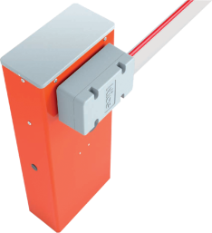 | комплект шлагбаума WIDEL5KIT/RU01 | Для проездов шириной до 5 метров | тумба шлагбаума WIDEL - 1 шт стрела XBA5 - 1 шт защитный демпфер XBA13 - 1 упак светоотражающие наклейки NK1 - 1 компл |  | интенсивность - 200 циклов в час время открытия - 5 сек |  |  | 75,000
Профессиональная серия с гарантированным ресурсом 1 000 000 циклов.
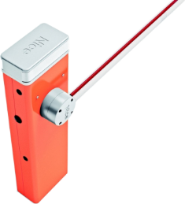 | комплект шлагбаума SBAR4KIT/RU01* | Для проездов шириной до 4 метров | тумба шлагбаума SBAR - 1 шт стрела XBA19 - 1 шт защитный демпфер XBA13 - 1 упак интегрируемая сигнальная лампа XBA7 - 1 шт светоотражающие наклейки NK1 - 1 компл |  | интенсивность - 100 циклов в час время открытия - 4секунды |  | 1.Кнопочным постом (в комплект не входит, доступно у поставщика оборудования) 2. Радиоуправлением (в комплект не входит, доступно на складе Grand Line - см. ниже) | 70,000
 | тумба шлагбаума M5BAR | Для проездов шириной до 5 метров | тумба шлагбаума M5BAR (Без стрелы) |  | интенсивность - 350 циклов в час время открытия - 4 сек |  |  | 88,315
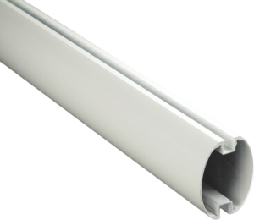 | стрела шлагбаума ХBA5 69х92х5150 мм | Применяется к тумбе M5BAR | стрела из окрашенного алюминия 69х92х5150 мм |  | длина - 5150 мм |  | - | 9,749

Дополнительное Оборудование
Радиоуправление
 | пульт ду 2к с динамическим кодом FLO2R-S* |  | Для передачи сигнала радиоуправления | Пульт управления FLO2R-S |  | - |  | 1,210
 | приемник c динамическим кодом OXI (разъем SM)* |  | Для приема сигнала радиоуправления | Приемник OXI |  | - |  | 2664
Аксессуары
 | подставка стрелы wa 11* |  | Подставка под стрелу применяется для опоры стрелы | Стационарная опора для стрелы |  | - |  | 5537
 | лампа сигнальная 12v ЕLB* |  | Лампа сигнальная 12v вольт Усиление сигнала ПДУ | Лампа сигнальная ЕLB - 12v |  | для шлагбаумов серии BAR |  | 2234
 | лампа сигнальная 24v ЕL24* |  | Лампа сигнальная 24v вольт Усиление сигнала ПДУ | Лампа сигнальная ЕL24 - 24v |  | для шлагбаумов серии WIDE |  | 3096

* - поддерживаются на складе

Locinox
 |  | Locinox - Элементы ограждений
Наименование | Изображение продукции | Модель | Размеры |  |  | Комплект |  | Цена, руб.
 |  |  | мин |  | макс
Комплект: Промышленный замок в металлическом корпусе* |  | Замок LAKQ6060 (4040) U2** | 60мм |  | 80мм | Цвет | 6005, 9005, Алюминий | 5,450
 |  |  |  |  |  | Ручка | 3006М
 |  |  |  |  |  | Цилиндр | 3012VSZ
 |  |  |  |  |  | Ключи | 3 штуки
 |  | Ответная планка SAKL QF | 40мм |  | 60мм | Упорная часть | Алюминий с резиновыми полосами | 910
Комплект: Электро механический замок в металлическом корпусе* |  | LEKQ6060 U4 | 60мм |  | 80мм | Цвет | 6005 | 13,800
 |  |  |  |  |  | Ручка | 3006R
 |  |  |  |  |  | Цилиндр | 3012VSZ
 |  |  |  |  |  | Ключи | 3 штуки
 |  | Ответная планка SAKL QF | 40мм |  | 60мм | Упорная часть | Алюминий с резиновыми полосами | 910
Комплект : Замок в полиамидном корпусе* |  | LAKZ6060 (4040) P1** | 60мм |  |  | Цвет | 6005.9005 | 3,400
 |  |  |  |  |  | Ручка | 3006P
 |  |  |  |  |  | Цилиндр | 3012VCA
 |  |  |  |  |  | Ключи | 3 штуки
 |  | Ответная планка SAKL QF | 40мм |  | 60мм | Упорная часть | Алюминий с резиновыми полосами | 910
Комплект: Врезной замок HYBRID* |  | HYBRID 6060 | 60 мм |  |  | Цвет | отсутствует | 5,800
 |  | Ручки |  |  |  | 3006M, алюминий
 |  | Цилиндр и ключи |  |  |  | 3012G33Z, 3 штуки
 |  | Защитная накладка для замка |  |  |  | 3020-HYB, цвет - черный
 |  | Ответная планка SHKM |  |  |  | Цвет алюминий |  | 1,200
Комплект: Врезной замок FORTYLOCK* | 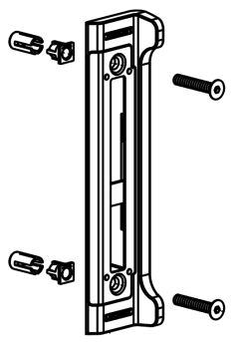 | FORTYLOCKSET40ALUSTD | 40 мм |  |  | Цвет | отсутствует | 4,400
 |  | Ручки |  |  |  | 3006M, алюминий
 |  | Цилиндр и ключи |  |  |  | 3012-54-STD-VSZ, 3 штуки
 |  | Защитная накладка для замка |  |  |  | Полиамид
 |  | Ответная планка SFKI |  |  |  | Цвет алюминий
Комплект: Замок для откатных ворот* |  | LSKZ6060 U2 | 60мм |  | 60мм | Цвет | 6005, 9005, Алюминий | 6,525
 |  |  |  |  |  | Ручка | 3006S
 |  |  |  |  |  | Цилиндр | 3012VSZ
 |  |  |  |  |  | Ключи | 3 штуки
 |  | Ответная планка SSKZ QF | 80мм |  | > | Нержавеющая сталь |  | 2,500
 |  | Ответная планка O-SET | 80мм |  | > | Алюминий |  | 880
Комплект: Замок для калитки Medium из 51 трубы* |  | Замок LTKZ 5151 P1L | 60мм |  |  | Цвет | 6005.9005 | 2,649
 |  |  |  |  |  | Ручка | 3006P
 |  |  |  |  |  | Цилиндр | 3012VCA
 |  |  |  |  |  | Ключи | 3 штуки
 |  | Ответная планка Medium RAL 6005 |  |  |  | только для калитки Medium из 51 трубы |  | 290
Ответная планка из полиамида |  | SMKL QF | 40мм |  | > | Цвет | 6005, 9005, 9010 | 780
Элемент быстрого монтажа |  | QUICK-FIX | 1 шт |  |  |  |  | 140
Петля для промышленных ворот |  | GBMU4DSHIELD12 | Нержавеющая сталь |  |  | Петля с регулировкой в четырех направлениях |  | 1,000
 |  | GBMU4DSHIELD16 |  |  |  |  |  | 1,250
 |  | GBMU4D16Z | Оцинкованная сталь |  |  | Петля с регулировкой в четырех направлениях |  | 900
 |  | GBMU4D20Z |  |  |  |  |  | 1,650
Распродажа складских остатков
 |  | М12 | Оцинкованная сталь (скоба, планка) Нержавеющая сталь (болт, гайка, шайба) |  |  | Петля с регулировкой в двух направлениях |  | 450
Петля для промышленных ворот |  | G90Z-M20 | Нержавеющая сталь |  |  | Петля с регулировкой в одном направлении |  | 350
Петля универсальная |  | GAM12 130 мм | 50 штук |  |  | Петля универсального открывания |  | 430
 |  | GAM12 150 мм |  |  |  |  |  | 470
Ригель створки ворот |  | VSF QF | мин 40 | +140 | +100 | Основная часть - алюминий, Запорная часть - цинк |  | 1,470
Фиксатор ригелей ворот |  | OGS | 40-50-60 | ригелей VSF VSA |  | Полиэтилен армированный стекловолокном |  | 2,250
Фиксатор створки ворот |  | UGC | 40-50-60 | Алюминий | +40 | Положение крюка под нижним профилем ворот |  | 1,700
Доводчик |  | SAMSON-2 | мин 40 мм |  |  | Регулируемые скорость и сила закрытия |  | 20,200
Доводчик гидравлический |  | MAMMOTH |  |  |  | Регулируемые скорость и сила закрытия |  | 24,400
Доводчик регулируемый (без рельсы) |  | VERTICLOSE | мин 70 мм |  |  | Регулируемые скорость и сила закрытия Отбойник прилагается в комплекте |  | 23,000
Фиксатор створки ворот антивандальный |  | HOOK-IN | мин 40 | Нержавеющая сталь |  | Предотвращает взлом ворот с помощью лома |  | 1,000
*Стоимость комплекта складывается из замка (ручки, цилиндр, ключи – отдельно не продаются) и ответной планки
**6060 (4040) – поддерживается на складе для 60 и 40 профиля
Дополнительно можно заказать любую продукцию из каталога Locinox, сроки поставки и цену узнавайте в отделах продаж

